ERO DISTRIBUCIONES SRL
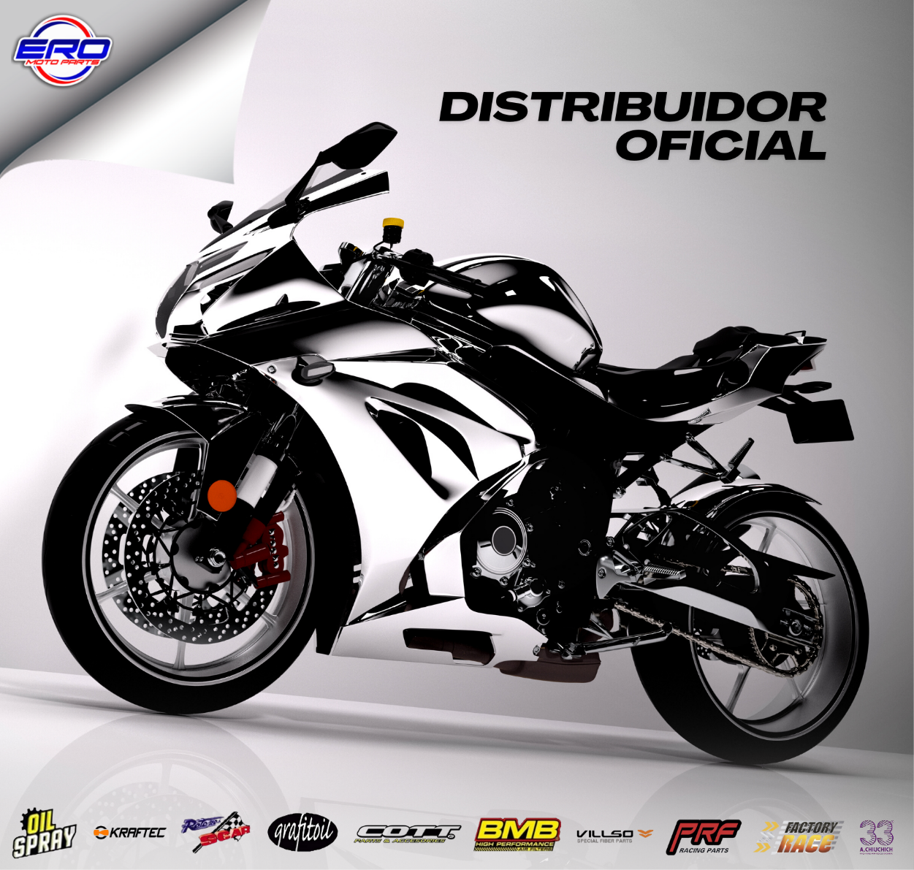
ESTA LISTA ES VIGENTE AL DIA 14-08-2026 A LAS 3 PM
los precios son sin IVA

Listas para Descargar por
Sistema ERO
Listas para Descargar por
Sistema DRN
LISTAS DE PRECIOS

 |  |  | NUEVO INGRESO
 |  |  | BUJIAS DENSO
 | TIPO DE CAMBIO | 1490

